処理概要
プロジェクト名 |  |  |  |  |  |  | 業務名 |  |  |  |  |  | システム名 | 画面ID | 画面名 |  |  | 作成日 | 作成者 | 更新日 | 更新者
EC_Site |  |  |  |  |  |  | EC_Site |  |  |  |  |  | EC_Siteシステム |  | アカウント_my_page_画面 |  |  |  | ジャカ、ウンビ

1.処理概要
店舗別の売上予測を表示する画面

2.画面レイアウト

 | 【ホーム_select_画面】
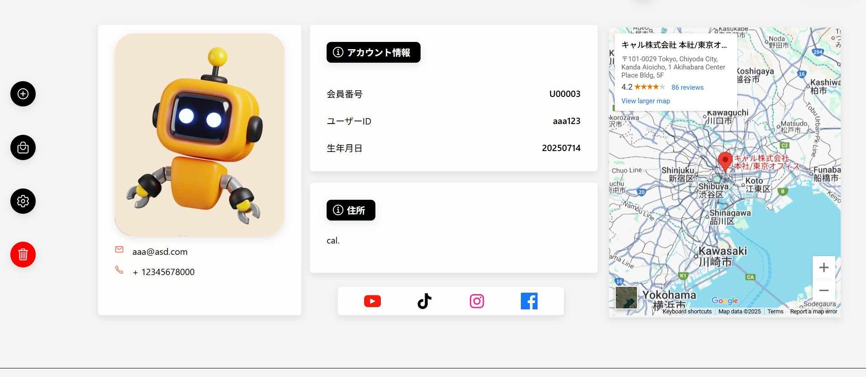
⑤
⑨
⑱

⑥
⑩

①
⑪

⑫
②
⑬

⑭
③
⑮

④
⑯
⑦
⑧

⑰

3.操作概要

 | 初期表示： |  | 画面初期表示にて、ユーザーの情報表示する。
 | アクション |  | ① | プラスアイコン（追加） |  |  | ： | 新しい情報や項目を追加する操作（想定）
 |  |  | ② | バッグアイコン（商品） |  |  | ： | 商品関連の操作（商品一覧またはカートに遷移などの想定）
 |  |  | ③ | 設定アイコン |  |  | ： | ユーザー設定画面などに遷移する操作（想定）
 |  |  | ④ | ゴミ箱アイコン（削除） |  |  | ： | 情報やアカウント削除などの操作を行う可能性がある
 |  |  | ⑤ | プロフィールカート |  |  | ： | ユーザーのプロフィール写真、メール、電話番号を表示
 |  |  | ⑥ | ユーザー画像 |  |  | ： | プロフィール写真（円形表示）、クリックで編集やアップロードの可能性
 |  |  | ⑦ | プロフィールメール |  |  | ： | 登録されたユーザーメールアドレス（例：user@example.com）
 |  |  | ⑧ | ユーザー電話番号 |  |  | ： | 登録された電話番号（例：+81-90-1234-5678）
 |  |  | ⑨ | アカウント情報カード_inf |  |  | ： | 会員番号、ユーザーID、生年月日を表示
 |  |  | ⑩ | アカウント情報メッセージ |  |  | ： | 登録されたユーザー情報の確認・変更が可能なことを示す補足メッセージ
 |  |  | ⑪ | 会員番号 |  |  | ： | システム発行の会員番号（例：#C_001）
 |  |  | ⑫ | ユーザーid |  |  | ： | システムで管理されるログインID（例：U00003）
 |  |  | ⑬ | ユーザー生年月日 |  |  | ： | 登録された生年月日（例：2000/01/01）
 |  |  | ⑭ | 住所情報カード |  |  | ： | 「住所: cal.」を表示
 |  |  | ⑮ | 住所メッセージ |  |  | ： | 登録住所の表示と地図へのリンクを提供する説明テキスト
 |  |  | ⑯ | ユーザー住所 |  |  | ： | 住所データ（例：California, USA または "cal." の略記）
 |  |  | ⑰ | SNSボタン（social-icons） |  |  | ： | ECSite_ログイン_login__画面定義書_20250806 と同じ
 |  |  | ⑱ | Google Map |  |  | ： | 登録住所または会社の所在地をGoogle Map上に表示

 | 画面離脱時： |  | 特になし

4.オブジェクト構成
本画面で利用するオブジェクトのCRUDは以下の通り。
No |  | オブジェクト名 |  |  | API参照名 |  |  |  | CRUD |  |  |  | コメント
1 |  | プラスアイコン（追加） |  |  | register_2.jsp?u_no=<%= u_no %> |  |  |  | C |  |  |  | ユーザー情報追加（登録）
2 |  | バッグアイコン（商品） |  |  | my_search.jsp |  |  |  |  | R |  |  | 商品一覧を表示（閲覧）
3 |  | 設定アイコン |  |  | edit_user.jsp |  |  |  |  |  | U |  | ユーザー情報の編集
4 |  | ゴミ箱アイコン（削除） |  |  | delete-user-servlet |  |  |  |  |  |  | D | ユーザー情報の削除
5 |  | プロフィールカート |  |  | profile-container |  |  |  |  | R |  |  | プロフィール情報の表示
6 |  | ユーザー画像 |  |  | image/robot2.jpg |  |  |  |  | R |  |  | プロフィール画像を表示
7 |  | プロフィールメール |  |  | U_EMAIL |  |  |  |  | R |  |  | ユーザーのメール表示
8 |  | ユーザー電話番号 |  |  | U_PHONE |  |  |  |  | R |  |  | ユーザーの電話番号表示
9 |  | アカウント情報カード_inf |  |  | second-box |  |  |  |  | R |  |  | 会員情報カード表示
10 |  | アカウント情報メッセージ |  |  |  |  |  |  |  | R |  |  | アカウント情報 を大切に預かってください
11 |  | 会員番号 |  |  | U_NO |  |  |  |  | R |  |  | ユーザーの会員番号表示
12 |  | ユーザーid |  |  | U_ID |  |  |  |  | R |  |  | ユーザーID表示
13 |  | ユーザー生年月日 |  |  | U_BIRTH |  |  |  |  | R |  |  | 生年月日表示
14 |  | 住所情報カード |  |  | address |  |  |  |  | R |  |  | 住所情報表示カード
15 |  | 住所メッセージ |  |  |  |  |  |  |  | R |  |  | 住所を大切に預かってください
16 |  | ユーザー住所 |  |  | U_ADDR |  |  |  |  | R |  |  | ユーザーの住所表示
17 |  | SNSボタン（social-icons） |  |  | social-icons |  |  |  |  | R |  |  | SNSリンク表示（YouTube, Instagramなど）
18 |  | Google Map |  |  | U_ADDR |  |  |  |  | R |  |  | 住所をもとに地図を表示

5.メッセージ一覧
本画面で利用するメッセージは以下の通り
No |  | メッセージID |  |  |  | 種別 |  |  | メッセージ |  |  |  |  |  | 表示方法 |  | 説明
10 |  | アカウント情報メッセージ |  |  |  |  |  |  | アカウント情報 を大切に預かってください
15 |  | 住所メッセージ |  |  |  |  |  |  | 住所を大切に預かってください

6.アクター（利用者）
本画面で利用するメッセージは以下の通り
No |  | 利用部門 |  |  | プロファイル名 |  |  |  |  |  |  |  | Salesforceライセンス |  |  | 説明（権限制御）

画面レイアウト
プロジェクト名 |  | 業務名 | システム名 | 画面ID | 画面名 | 作成日 | 作成者 | 更新日 | 更新者
EC_Site |  | EC_Site | EC_Siteシステム |  | アカウント_my_page_画面

画面レイアウト

 | 【ホーム_select_画面】

⑨
⑤
⑥

①

②

③
⑦

④

⑧

